グラフ1
 | テスト実行結果 |  |  | 再テスト実行結果
期待動作 | 0 | 0 | 0 | 0 | 0 | 0 | 0
メニュー画面 が表示される | 12/23/2024 | 0 | 0
メニュー画面 が表示される | 12/23/2024 | 0 | 0
メニュー画面 が表示される | 12/23/2024 | 0 | 0
音楽プレイヤーにフォーカスが移る | 12/23/2024 | 0 | 0
時間表示にフォーカスが移る | 12/23/2024 | 0 | 0
熱中症モニタ が表示される | 12/23/2024 | 0 | 0
距離測定にフォーカスが移る | 12/23/2024 | 0 | 0

テストケース
 |  |  |  |  |  | テスト担当者
 | テスト項目数 | 22 |  |  |  | 米須
 | テスト消化件数 | 22
 | バグ検出率 | 0 | %
 | OK件数 | 22
 | NG件数 | 0

 | 再テスト件数 | 0
 | OK件数 | 0

 |  |  |  |  | テスト実行結果 |  |  |  | 再テスト実行結果
項目番号 | テスト種別 | 重要度 | 手順 | 期待動作 | 実施日 | テスト担当者 | 実施結果 | コメント欄 | 実施日 | テスト担当者 | 実施結果 | コメント欄
1 | 画面遷移テスト | 高 | 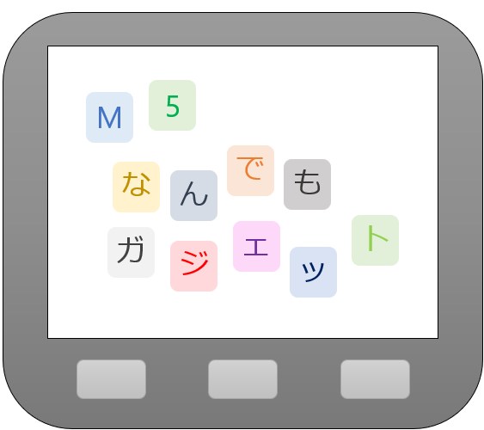 タイトル画面 で左ボタンを押す | 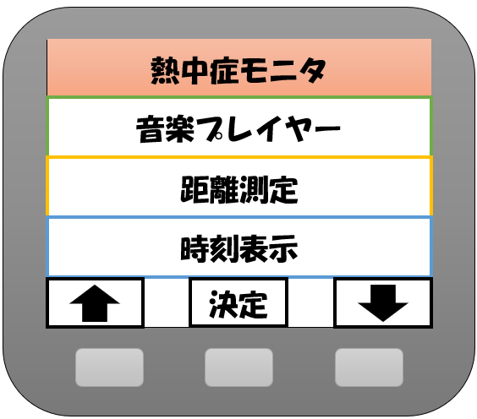 メニュー画面 が表示される | 2024-12-23 | 米須 | 〇
2 | 画面遷移テスト | 高 | タイトル画面 で中ボタンを押す | メニュー画面 が表示される | 2024-12-23 | 米須 | 〇
3 | 画面遷移テスト | 高 | タイトル画面 で右ボタンを押す | メニュー画面 が表示される | 2024-12-23 | 米須 | 〇
4 | 画面遷移テスト | 高 | メニュー画面 で熱中症モニタにフォーカスが当たっているときに右ボタンを押す | 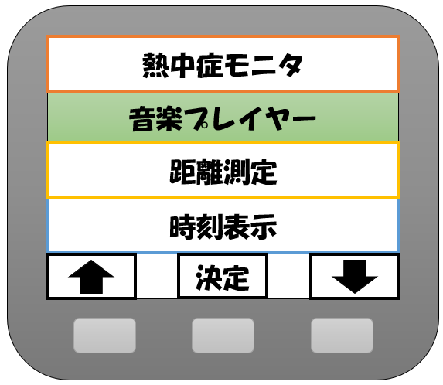 音楽プレイヤーにフォーカスが移る | 2024-12-23 | 米須 | 〇
5 | 画面遷移テスト | 高 | メニュー画面 で熱中症モニタにフォーカスが当たっているときに左ボタンを押す | 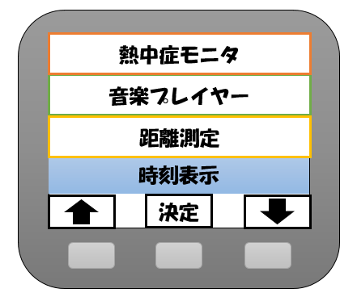 時間表示にフォーカスが移る | 2024-12-23 | 米須 | 〇
6 | 画面遷移テスト | 高 | メニュー画面 で熱中症モニタにフォーカスが当たっているときに中ボタンを押す | 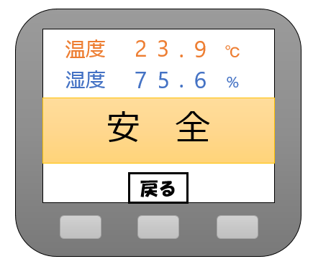 熱中症モニタ が表示される | 2024-12-23 | 米須 | 〇
7 | 画面遷移テスト | 高 | 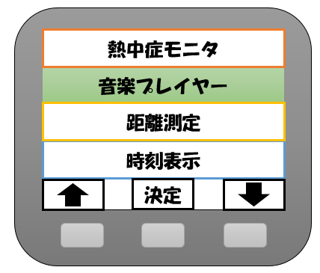 メニュー画面 で音楽プレイヤーにフォーカスが当たっているときに右ボタンを押す | 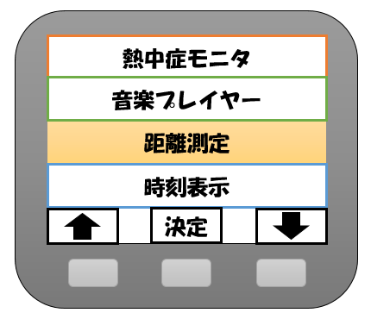 距離測定にフォーカスが移る | 2024-12-23 | 米須 | 〇
8 | 画面遷移テスト | 高 | メニュー画面 で音楽プレイヤーにフォーカスが当たっているときに左ボタンを押す | 熱中症モニタにフォーカスが移る | 2024-12-23 | 米須 | 〇
9 | 画面遷移テスト | 高 | メニュー画面 で音楽プレイヤーにフォーカスが当たっているときに中ボタンを押す | 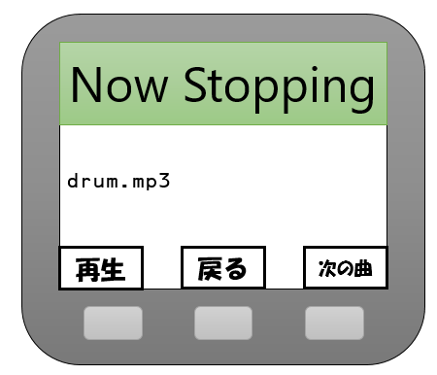 音楽再生 停止中 が表示される | 2024-12-23 | 米須 | 〇
10 | 画面遷移テスト | 高 | 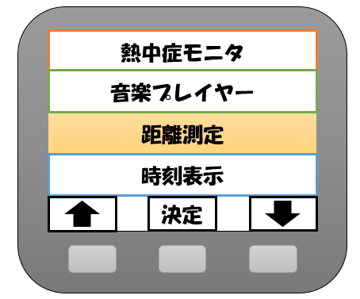 メニュー画面 で距離測定にフォーカスが当たっているときに右ボタンを押す | 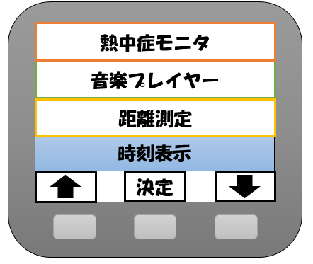 時刻表示にフォーカスが移る | 2024-12-23 | 米須 | 〇
11 | 画面遷移テスト | 高 | メニュー画面 で距離測定にフォーカスが当たっているときに左ボタンを押す | 音楽プレイヤーにフォーカスが移る | 2024-12-23 | 米須 | 〇
12 | 画面遷移テスト | 高 | メニュー画面 で距離測定にフォーカスが当たっているときに中ボタンを押す | 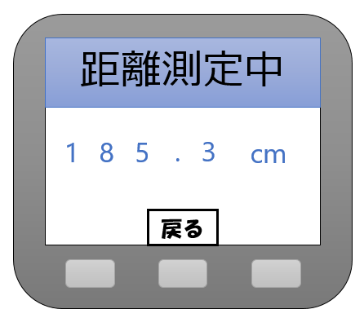 距離測定 が表示される | 2024-12-23 | 米須 | 〇
13 | 画面遷移テスト | 高 | 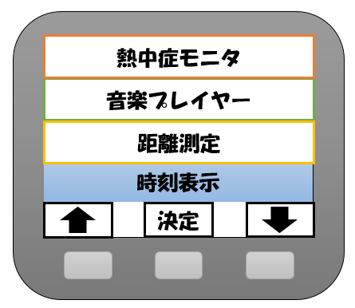 メニュー画面 で時間表示にフォーカスが当たっているときに右ボタンを押す | 熱中症モニタにフォーカスが移る | 2024-12-23 | 米須 | 〇
14 | 画面遷移テスト | 高 | メニュー画面 で時間表示にフォーカスが当たっているときに左ボタンを押す | 距離測定にフォーカスが移る | 2024-12-23 | 米須 | 〇
15 | 画面遷移テスト | 高 | メニュー画面 で時間表示にフォーカスが当たっているときに中ボタンを押す | 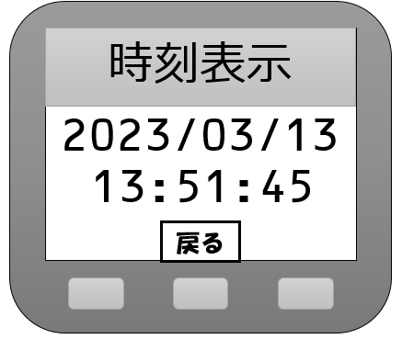 時刻表示 が表示される | 2024-12-23 | 米須 | 〇
16 | 画面遷移テスト | 高 | 熱中症モニタ で中ボタンを押す | メニュー画面 が表示される | 2024-12-23 | 米須 | 〇
17 | 画面遷移テスト | 高 | 音楽再生 停止中 で左ボタンを押す | 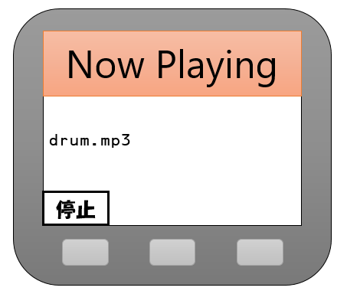 音楽再生 再生中 が表示される | 2024-12-23 | 米須 | 〇
18 | 画面遷移テスト | 高 | 音楽再生 停止中 で右ボタンを押す | 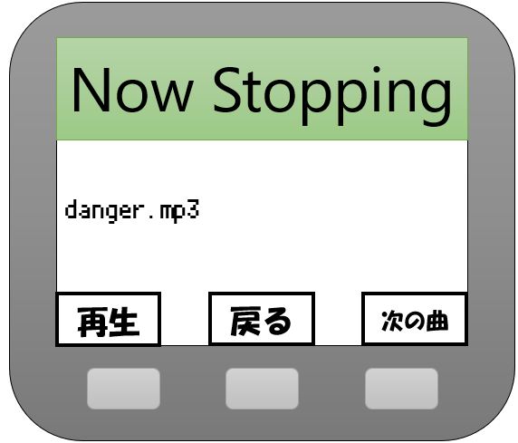 次の曲が表示される | 2024-12-23 | 米須 | 〇
19 | 画面遷移テスト | 高 | 音楽再生 停止中 で中ボタンを押す | メニュー画面 が表示される | 2024-12-23 | 米須 | 〇
20 | 画面遷移テスト | 高 | 音楽再生 再生中 で左ボタンを押す | 音楽再生 停止中 が表示される | 2024-12-23 | 米須 | 〇
21 | 画面遷移テスト | 高 | 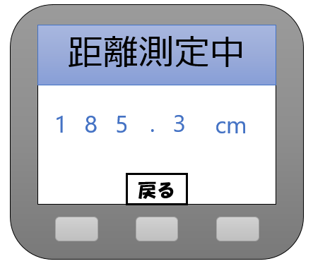 距離測定 で中ボタンを押す | メニュー画面 が表示される | 2024-12-23 | 米須 | 〇
22 | 画面遷移テスト | 高 | 時刻表示 で中ボタンを押す | メニュー画面 が表示される | 2024-12-23 | 米須 | 〇

